Pontos a serem alterados
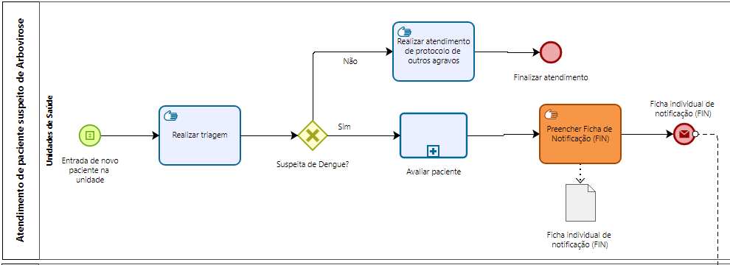
MOTIVO DA ALTERAÇÃO | LOCAL DA ALTERAÇÃO
Para resolver o problema de diferentes padrões das fichas de notificação, das possibilidades de falhas humanas, e necessidades de trabalho manual. Assim como armazenar dados sensiveis conforme legislações

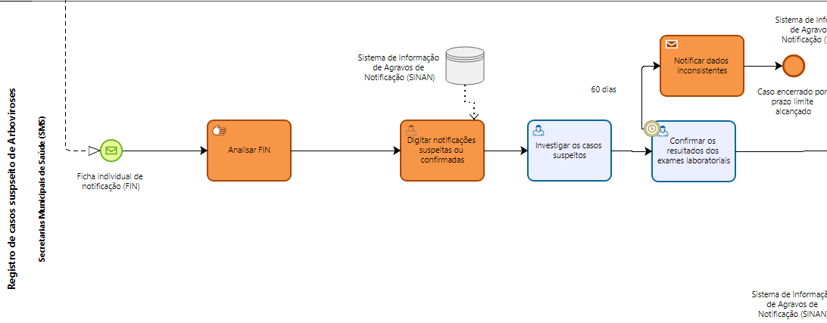
Para resolver problemas de automação dos dados, evitar o acesso dos dados sensiveis por mais stakeholders. Assim como resolver o problema do prazo limite de 60 dias atingido sem a presença dos dados corretos

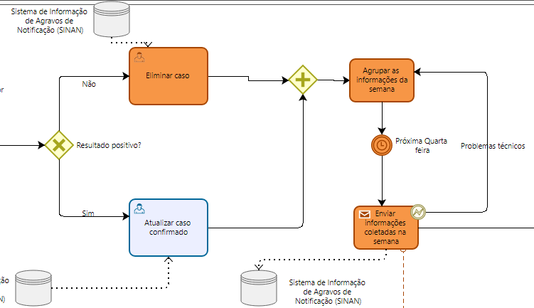
Para resolver problemas de automação dos dados, casos serão eliminados pelo sistema. O envio das informações não será mais realizada em lotes semanais, resolvendo parte do problema da demora no recebimento dos dados


Para resolver os problemas das solicitações de alterações das informações sem prazos limites, será adicionado um prazo e sistema de notificação da data limite

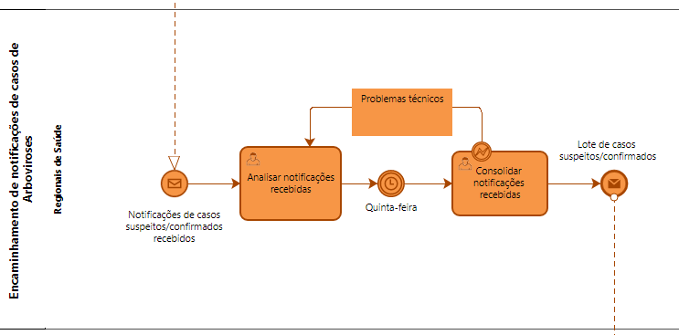
As regionais de saúde são atores no meio do processo que realizam atividades que o ator de envio ou de recebimento poderia realizar, removendo-as é esperado ganho de tempo na transmissão de informações

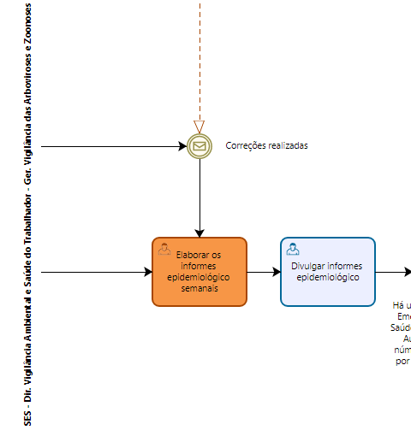
Os informes epidemiologicos não serão elaborados mais rápido do que o modelo semanal atual

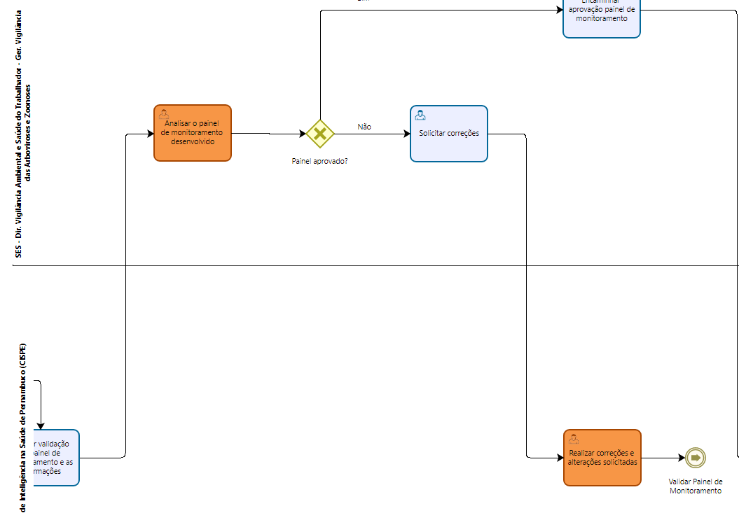
A validação do painel de monitoramento e a solicitação de correções não possuem atualmente prazo limite

